CONSEJO DIRECTIVO
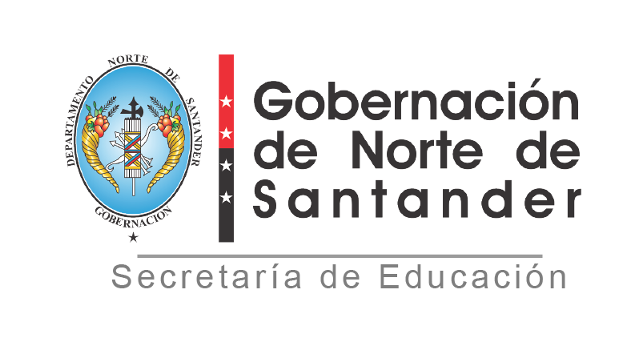

REPUBLICA DE COLOMBIA DEPARTAMENTO NORTE DE SANTANDER SECRETARIA DE EDUCACION
REGISTRO DE CONSEJO DIRECTIVO
ESTABLECIMIENTO EDUCATIVO: IE. COL SAN MIGUEL
MUNICIPIO: HACARI
AÑO: 2024
N° | NOMBRES Y APELLIDOS INTEGRANTES | DOCUMENTO DE IDENTIFICACION | REPRESENTANTE DE:
1 | EDIXON ALFONSO QUINTERO SANABRIA | 88279287 | RECTOR
2 | RITO CALVO | 9715291 | PADRES DE FAMILIA
3 | YAMID ALFONSO TRIGOS | 1004942851 | PADRES DE FAMILIA
4 | REINAY ORTIZ | 1091652669 | EXALUMNOS
5 | JOSEIN CONTRERAS HERRERA | 1004942586 | SECTOR PRODUCTIVO
6 | EDWIN ROGERIO GARCIA VARGAS | 102364865 | DOCENTE
7 | ALEXI LAZARO MARTINEZ | 88211353 | DOCENTE
8 | YISELA MEDINAPEREZ | 1092178631 | ESTUDIANTES
9
 | NÚMERO ACTO ADMINISTRATIVO:
 | FECHA:
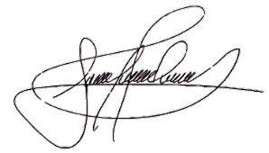
 | NÚMERO ACTA DE ADOPCION:
 | FECHA: 4 ABRIL DE 2025
 | EDIXON ALFONSO QUINTERO SANABRIA
 | NOMBRE RECTOR Y FIRMA

